V1.2
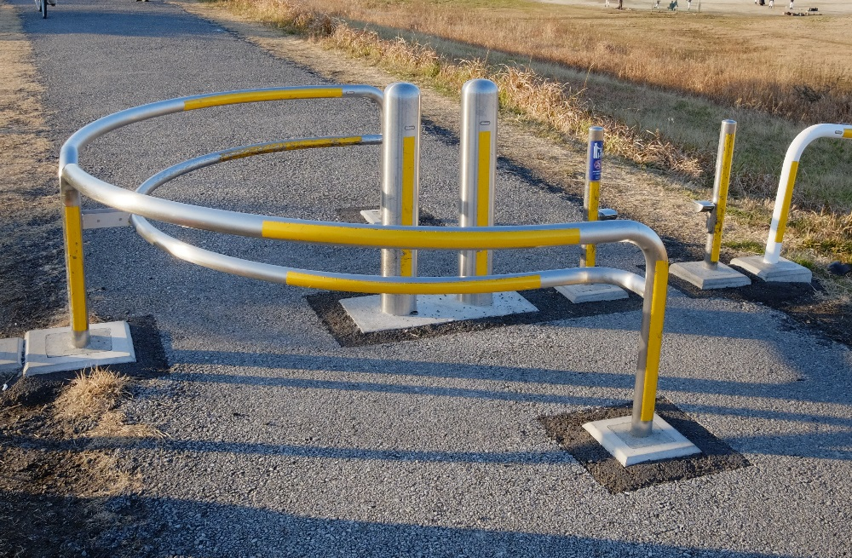
2020 BRM126東京200 真岡 |  |  |  |  |  |  | Ver.1.2(2020/01/13) | 参考ルート
No | 区間 | 総距離 | 進路 | 信号 | 路線 | 通過点他 | 備考 | https://ridewithgps.com/routes/30756752/
1 | 0.0 | 0.0 | - | － | － | Start: ポニーランド公園 | 06:00順次スタート （6:30 撤収） | ■ご注意 | 0 | 0
2 | 0.3 | 0.3 | ┤左 |  | 遊歩道 |  | 鋭角に左折 バイク止め注意 | 上記リンク先（Ride with gps）はあくまでも参考情報です。 | 0.3 | 0.3
3 | 0.4 | 0.7 | ┤左 | 〇 | 遊歩道 |  | 江戸川水閘門方向へ 途中にバイク止めあり※下の画像参照 | ご使用の際は、以下の点、特にご注意ください。 | 0.4 | 0.7
4 | 0.6 | 1.3 | ┼左 | 〇 | 県6 |  | 行徳橋を渡る | ・地図の情報は最新のものではない場合があります。 | 0.6 | 1.3
5 | 0.4 | 1.7 | ┬左 | ○ | 県6 |  | ←国道14号 | ・Ride with gpsのデータについての質問は一切受け付けません。 | 0.4 | 1.7
6 | 2.5 | 4.2 | ┼右 | 〇 | 国14 |  | 正面 大型車進入禁止の標識 | 予めご了承ください。 | 2.5 | 4.2
7 | 0.1 | 4.3 | ┼左 | 〇 | 県51 | 本八幡駅前 | スクランブル交差点 |  | 0.1 | 4.3
8 | 3.2 | 7.5 | ┼左 | ○ | 県51 |  | 右手前に家電量販店 |  | 3.2 | 7.5
9 | 3.1 | 10.6 | ┼右 | 〇 | 県51 |  | 右奥にGS |  | 3.1 | 10.6
10 | 0.7 | 11.3 | ┤左 | 〇 | 市道、県51 | 田中新田 |  |  | 0.7 | 11.3
11 | 1.7 | 13.0 | Ｙ左 |  | 市道 |  | 側道へ |  | 1.7 | 13
12 | 0.2 | 13.2 | ┬右 |  | 市道 |  |  |  | 0.2 | 13.2
13 | 0.5 | 13.7 | ┼左 |  | 市道、県51 |  | 踏み切り渡たった後、右折 |  | 0.5 | 13.7
14 | 1.2 | 14.9 | ┬右 | 〇 | 県51 |  | →柏 |  | 1.2 | 14.9
15 | 6.9 | 21.8 | ┼右 | 〇 | 市道 |  |  |  | 6.9 | 21.8
16 | 1.8 | 23.6 | ┼左 | 〇 | 市道 |  |  |  | 1.8 | 23.6
17 | 1.6 | 25.2 | ┼右 | 〇 | 市道 |  | 右奥角に送電鉄塔 |  | 1.6 | 25.2
18 | 2.9 | 28.1 | ┤直 | 〇 | 歩道、県47 |  | 横断歩道を渡り反対側の歩道へ |  | 2.9 | 28.1
19 | 9.3 | 37.4 | ┼左 | 〇 | 県19 |  |  |  | 9.3 | 37.4
20 | 2.3 | 39.7 | ┤左 |  | 市道 |  | 見落とし注意 板橋不動尊と精肉店の間の細い道 |  | 2.3 | 39.7
21 | 0.1 | 39.8 | Ｙ右 |  | 市道 |  |  |  | 0.1 | 39.8
22 | 2.7 | 42.5 | ┬右 |  | 県3 |  |  |  | 2.7 | 42.5
23 | 2.7 | 45.2 | ┼左 |  | 県3 |  | 高速道路下くぐったら道なり右 |  | 2.7 | 45.2
24 | 0.2 | 45.4 | ┤左 |  | 県3 |  | 右にカーブミラー |  | 0.2 | 45.4
25 | 1.3 | 46.7 | ├右 | 〇 | 市道 | 矢田部小入口 | 右奥角に整骨院 |  | 1.3 | 46.7
26 | 0.2 | 46.9 | ┼左 | 〇 | 市道 |  | とまれ 正面信号無し |  | 0.2 | 46.9
27 | 3.8 | 50.7 | ┼左 | 〇 | 市道 |  | 感応式信号 |  | 3.8 | 50.7
28 | 1.5 | 52.2 | ┼右 | 〇 | 市道 |  | 右奥角にコンビニ |  | 1.5 | 52.2
29 | 2.4 | 54.6 | 直 |  | 市道 | PC1 7-11 つくば学園の森 2丁目店 | Open 07:37 Close 09:45 左側 レシートチェック |  | 2.4 | 54.6
30 | 0.4 | 55.0 | ┼左 | 〇 | 県24 |  |  |  | 0.4 | 55
31 | 0.1 | 55.1 | ├右 |  | 市道 |  |  |  | 0.1 | 55.1
32 | 0.3 | 55.4 | ├右 |  | 市道 |  | 左にカーブミラーと自販機 |  | 0.3 | 55.4
33 | 0.9 | 56.3 | ┼左 |  | 県200 |  | 変則十字路 |  | 0.9 | 56.3
34 | 0.7 | 57.0 | ┼右 |  | 市道 |  |  |  | 0.7 | 57
35 | 0.9 | 57.9 | ┼左 |  | 市道 |  | とまれ |  | 0.9 | 57.9
36 | 1.4 | 59.3 | ┼右 | 〇 | 県45 |  | 左奥角にコンビニ |  | 1.4 | 59.3
37 | 2.1 | 61.4 | ┼左 | 〇 | 県56 |  | 右手前角にコンビニ |  | 2.1 | 61.4
38 | 3.1 | 64.5 | ┼右 | 〇 | 県133 |  | 左手前角にコンビニ |  | 3.1 | 64.5
39 | 8.4 | 72.9 | ┼右 |  | 県131 |  | とまれ チャッターバーあり |  | 8.4 | 72.9
40 | 0.2 | 73.1 | ┼左 | 〇 | 市道 | 鶴田五差路 | 左折方向注意 右奥角にコンビニ |  | 0.2 | 73.1
41 | 0.5 | 73.6 | ┤左 |  | 市道 |  |  |  | 0.5 | 73.6
42 | 0.5 | 74.1 | ├右 |  | 市道 |  | 正面未舗装路 途中にチャッターバーあり |  | 0.5 | 74.1
43 | 7.2 | 81.3 | ┼左 |  | 市道 |  | 左折後すぐに左折 |  | 7.2 | 81.3
44 | 1.8 | 83.1 | ┼右 | 〇 | 市道 |  |  |  | 1.8 | 83.1
45 | 2.0 | 85.1 | ┼左 | 〇 | 市道 |  | 左奥角に市役所 |  | 2 | 85.1
46 | 0.3 | 85.4 | ┤左 |  | 市道 |  | 左奥角にコンビニ |  | 0.3 | 85.4
47 | 0.3 | 85.7 | 直 |  | 市道 | 通過チェック 下館駅 | 参考Close 11:44 左側 切符(入場券可) |  | 0.3 | 85.7
48 | 6.2 | 91.9 | ┬右 | 〇 | 市道 |  | 信号手前に踏み切りあり |  | 6.2 | 91.9
49 | 4.2 | 96.1 | Ｙ右 |  | 市道、県187、市道 |  | 石島交差点手前 直進方向 |  | 4.2 | 96.1
50 | 3.9 | 100.0 | Ｙ左 | 〇 | 市道 | 八木岡 | ←アルファ |  | 3.9 | 100
51 | 0.2 | 100.2 | ┼右 | 〇 | 国294 | 大谷大南 | 五差路 |  | 0.2 | 100.2
52 | 0.2 | 100.4 | ┤左 | 〇 | 市道 | 跨線橋西 |  |  | 0.2 | 100.4
53 | 1.3 | 101.7 | ┼右 | 〇 | 市道 |  | 右奥にふとんレンタル |  | 1.3 | 101.7
54 | 0.2 | 101.9 | ┼左 |  | 市道、県140 |  | 右手前角にビジネスホテル |  | 0.2 | 101.9
55 | 0.2 | 102.1 | 折り返し |  | 県140、市道 | 通過チェック 真岡駅 | 参考Close 12:48 左側 切符(入場券可) |  | 0.2 | 102.1
56 | 0.3 | 102.4 | ├右 |  | 市道 |  | 右手前にビジネスホテル専用駐車場 |  | 0.3 | 102.4
57 | 0.3 | 102.7 | ┼右 |  | 市道 |  |  |  | 0.3 | 102.7
58 | 0.7 | 103.4 | ┬左 |  | 市道 |  | とまれ |  | 0.7 | 103.4
59 | 0.0 | 103.4 | ┼右 |  | 市道 |  | とまれ |  | 0 | 103.4
60 | 0.4 | 103.8 | ┤左 |  | 市道 |  | 真岡バイパス南を越えて左折後すぐ右折 ←真岡市水処理センター |  | 0.4 | 103.8
61 | 1.8 | 105.6 | ├右 |  | 市道 |  | 左奥 水処理センター |  | 1.8 | 105.6
62 | 0.6 | 106.2 | ┬右 |  | 市道 |  |  |  | 0.6 | 106.2
63 | 0.1 | 106.3 | ┼左 | 〇 | 県187、市道 |  |  |  | 0.1 | 106.3
64 | 6.1 | 112.4 | ┤左 | 〇 | 市道 |  | 左手前に石材屋の看板あり |  | 6.1 | 112.4
65 | 4.6 | 117.0 | ┼右 | 〇 | 市道 |  | 左奥 コンビに |  | 4.6 | 117
66 | 2.3 | 119.3 | Ｙ右 | 〇 | 市道、県23 | 南町五差路 | 左手前にコインランドリー |  | 2.3 | 119.3
67 | 3.3 | 122.6 | ┼左 | 〇 | 市道、県357 | 玉戸南 | 環七北通り、飛行場通り |  | 3.3 | 122.6
68 | 11.0 | 133.6 | ┼右 | 〇 | 市道 |  | 右手前角に精肉店 |  | 11 | 133.6
69 | 0.3 | 133.9 | ┼左 |  | 市道 |  | ←法務局 |  | 0.3 | 133.9
70 | 0.9 | 134.8 | Y右 |  | 市道 |  | 道なり右 |  | 0.9 | 134.8
71 | 0.1 | 134.9 | ┼左 |  | 県357 |  |  |  | 0.1 | 134.9
72 | 8.7 | 143.6 | 直 |  | 県357 | PC2 7-11 石下大房店 | Open 10:14 Close 15:36 左側 レシートチェック |  | 8.7 | 143.6
73 | 9.9 | 153.5 | ┼右 | 〇 | 市道 |  | 右手前角に神社 |  | 9.9 | 153.5
74 | 0.3 | 153.8 | ┼左 | 〇 | 市道 |  | 左手前角に薬局 宝栄サンロード |  | 0.3 | 153.8
75 | 0.4 | 154.2 | ┼右 | 〇 | 県357 |  | 五差路 |  | 0.4 | 154.2
76 | 0.9 | 155.1 | ├右 |  | 市道 |  | 横断注意 |  | 0.9 | 155.1
77 | 2.9 | 158.0 | ┼右 | 〇 | 市道 |  | 感応式信号 右奥パン屋の看板 常総ふれあい道路 |  | 2.9 | 158
78 | 8.9 | 166.9 | ┼右 | 〇 | 歩道、県47、市道 |  | 歩道へ |  | 8.9 | 166.9
79 | 5.4 | 172.3 | ┼左 | 〇 | 市道 |  | 右奥角に送電鉄塔 |  | 5.4 | 172.3
80 | 1.6 | 173.9 | ┼右 | 〇 | 市道 |  | 左奥角にレンタルスペース（コンテナ） |  | 1.6 | 173.9
81 | 1.8 | 175.7 | ┼左 | 〇 | 県51 |  | 左奥角にはんこ屋 |  | 1.8 | 175.7
82 | 6.9 | 182.6 | ┤左 | 〇 | 県51 |  |  |  | 6.9 | 182.6
83 | 1.1 | 183.7 | ┤左 |  | 市道 |  | 踏切渡る |  | 1.1 | 183.7
84 | 0.2 | 183.9 | ┼右 | 〇 | 市道 |  | さくら通り |  | 0.2 | 183.9
85 | 0.5 | 184.4 | ┼左 | 〇 | 市道 |  | 左手前にピザ屋 左折後合流 |  | 0.5 | 184.4
86 | 1.8 | 186.2 | ┬右 | 〇 | 県51 | 田中新田 |  |  | 1.8 | 186.2
87 | 0.8 | 187.0 | ┼左 | 〇 | 県51 |  | 左手前角にラーメン屋 |  | 0.8 | 187
88 | 3.1 | 190.1 | ┼右 | 〇 | 県51 |  | 右奥に家電量販店 |  | 3.1 | 190.1
89 | 3.2 | 193.3 | ┼右 | 〇 | 国14 | 本八幡駅前 | スクランブル交差点 |  | 3.2 | 193.3
90 | 0.1 | 193.4 | ┼左 | 〇 | 県6 |  |  |  | 0.1 | 193.4
91 | 2.5 | 195.9 | ├右 | 〇 | 県6 |  | 行徳橋渡る |  | 2.5 | 195.9
92 | 0.4 | 196.3 | ┼右 | 〇 | 遊歩道 |  | 途中にバイク止めあり※下の画像参照 |  | 0.4 | 196.3
93 | 0.5 | 196.8 | ┬左 | 〇 | 都450 |  |  |  | 0.5 | 196.8
94 | 1.8 | 198.6 | ├右 | 〇 | 都307 |  | 柴又街道 |  | 1.8 | 198.6
95 | 0.7 | 199.3 | ┼左 | 〇 | 市道 |  | 右手前角にドラッグストア |  | 0.7 | 199.3
96 | 1.1 | 200.4 | ├右 | 〇 | 市道 | 鎌田川親水緑道入口 |  |  | 1.1 | 200.4
97 | 0.3 | 200.7 | 折り返し |  | 市道 | Finish ローソン 西瑞江三丁目店 | Open 11:53 Close 19:30 左側 レシートチェック |  | 0.3 | 200.7
98 | 0.3 | 201.0 | ┬右 | 〇 | 市道 | 鎌田川親水緑道入口 |  |  | 0.3 | 201
99 | 0.1 | 201.1 | ├右 | 〇 | 市道 |  | 左手前角 スーパーマーケット |  | 0.1 | 201.1
100 | 0 | 201.1 | Ｙ左 |  | 市道 |  |  |  | 0 | 201.1
101 | 0.2 | 201.3 |  |  | 市道 | ゴール受付 瑞江コミュニティ会館 2F | Open 15:00 Close 20:00 左側 |  | 0.2 | 201.3
 |  |  |  |  |  |  |  |  | -201.3
 |  |  |  |  |  |  |  |  | 0
1 | キューシートのレイアウト変更、補足追加修正等はご自身で行ってください。 |  |  |  |  |  |  |  | 0
2 | キューシート、地図等は予告なく変更される場合があります、最新版をお使いください
3 | ブリーフィングで変更箇所をお知らせする場合もあります、筆記用具はご持参ください。
4 | スタート前までに必ずキューシートを理解してください、わかりにくい場合は参考地図をご覧ください。
5 | フィニッシュ後はゴール受付けをされないと認定処理ができません。
6 | ゴール受付に20:00までに来られない方、連絡のない方はDNFとします。
7 | 途中リタイヤされたら速やかに連絡ください。

